Foglio1
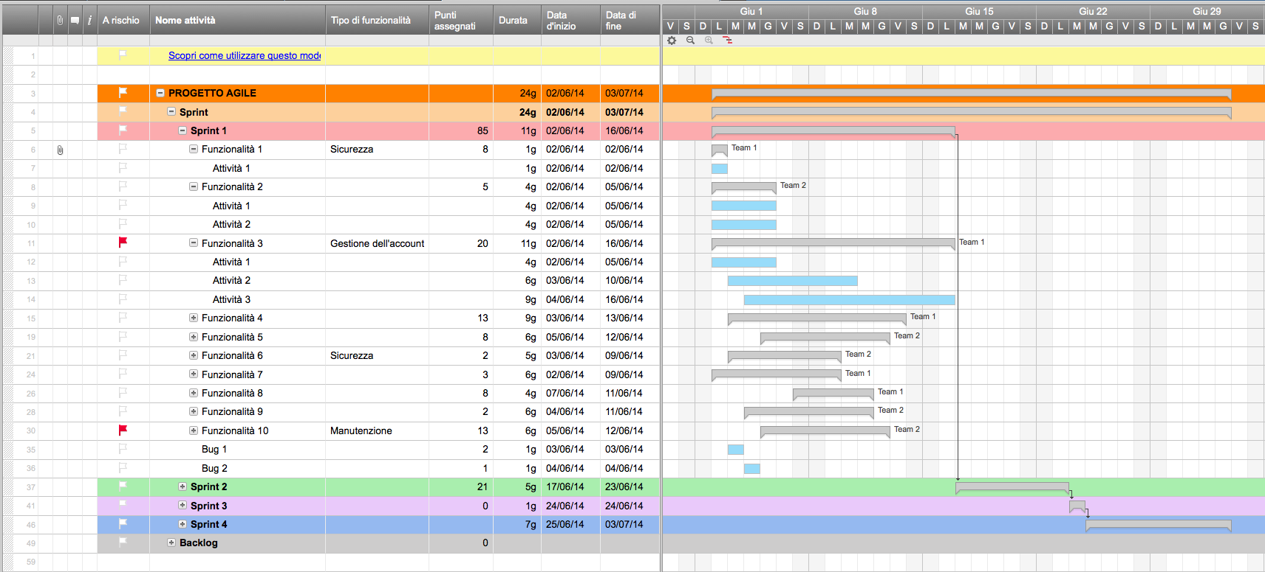
Piano di progetto agile

Nome progetto | Rilascio del prodotto
Project Manager | Alessandor B.
Deliverable
Riassunto

Data di inizio | 2016-09-03
Data di fine | 2016-10-05
% completata | 20%

Attività | Responsabile | Inizio | Fine | Durata (giorni) | Stato
Sprint 1 | Alessandro B. | 2016-09-03 | 2016-09-13 | 10 | Completata
Attività 1 | Franco C. | 2016-09-03 | 2016-09-07 | 4 | Completata
Attività 2 | Giacomo S. | 2016-09-07 | 2016-09-12 | 5 | Completata
Attività 3 | Giacomo S. | 2016-09-09 | 2016-09-13 | 4 | In ritardo
Sprint 2 | Giacomo S. | 2016-09-16 | 2016-09-24 | 8 | In corso
Attività 4 | Alessandro B. | 2016-09-16 | 2016-09-17 | 1 | In corso
Attività 5 | Franco C. | 2016-09-17 | 2016-09-21 | 4 | Non iniziata
Attività 6 | Stefania P. | 2016-09-22 | 2016-09-24 | 2 | Non iniziata
Sprint 3 | Shari W. | 2016-09-25 | 2016-10-05 | 10 | Non iniziata
Attività 7 | Alessandro B. | 2016-09-25 | 2016-09-29 | 4 | Non iniziata
Attività 8 | Stefania P. | 2016-09-24 | 2016-10-02 | 8 | Non iniziata
Attività 9 | Stefania P. | 2016-10-02 | 2016-10-05 | 3 | Non iniziata

Crea un piano di progetto agile con Smartsheet

